参考になるプロダクト
参考になるプロダクト

ソフトウェアエンジニアリング — 最も完成度の高い自律ループ

 | Devin 2.0
 | https://devin.ai


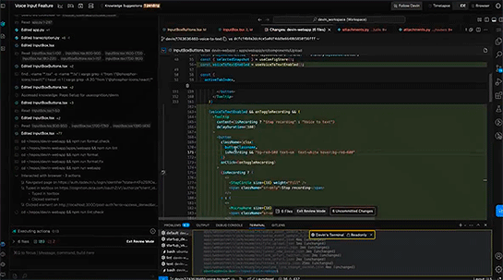
 |  | ゴール
 |  | 与えられたソフトウェアタスクを、ゼロから完成・デプロイまで自律完遂する

 |  | ループ
 |  | Plan→コード生成→テスト実行→失敗分析→修正→再テスト を人間介入なしで数千ステップ回す

 | Claude Code
 | https://claude.com/product/claude-code


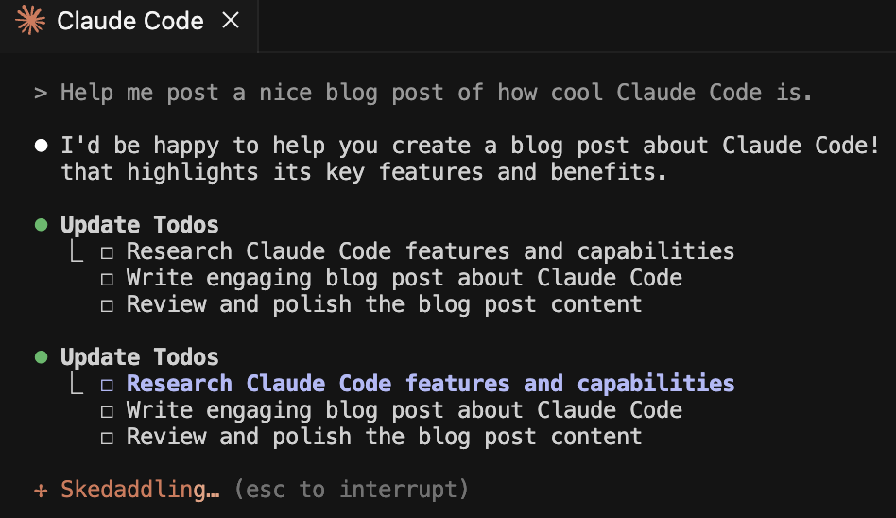
 |  | ゴール
 |  | コードベース全体の文脈を保持しながら、開発タスクを自律的に完了する

 |  | ループ
 |  | ファイル読み込み→コード編集→テスト実行→エラー解析→修正 を繰り返す。
 |  | 複数ツールを自律選択してゴール達成を判断する

自動運転 — 物理世界での最高難度エージェント

 | Waymo Driver
 | https://waymo.com/intl/jp/waymo-driver/

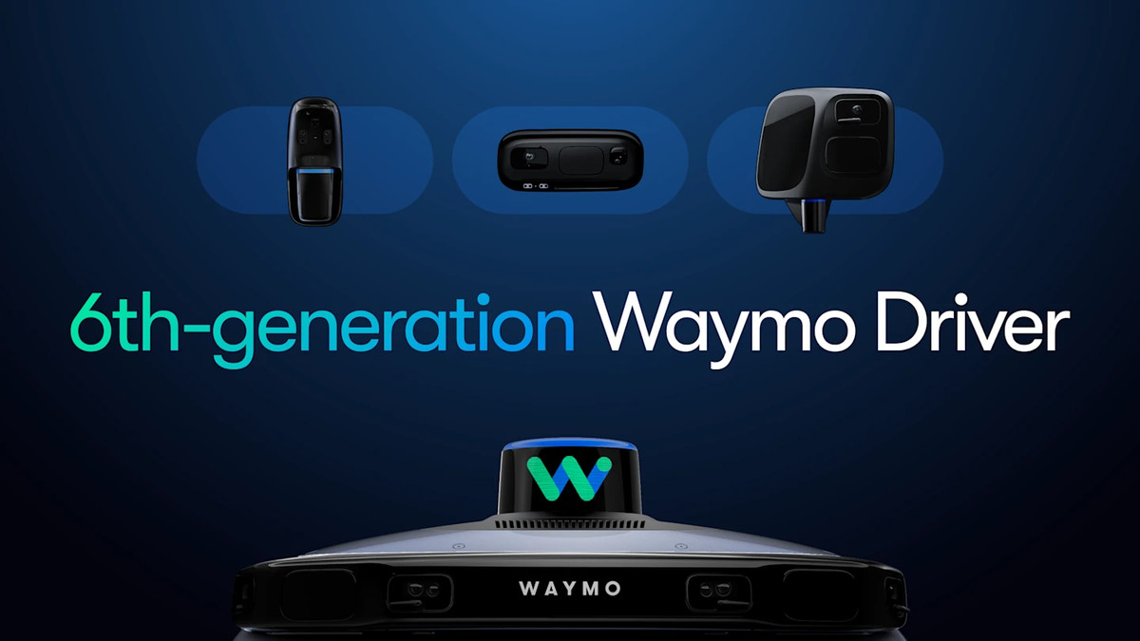

 |  | ゴール
 |  | 乗客を安全かつ効率的に目的地まで届ける（複数ゴールのリアルタイムトレードオフ）

 |  | ループ
 |  | Sensor Fusion + Driving VLM + Critic の3エージェントが協調。
 |  | 走行データから継続的に自己改善する「フライホイール」を持つ。
 |  | 前方の炎上車両など稀なシナリオも文脈判断で迂回

 | Tesla FSD
 | https://www.tesla.com/ja_jp/fsd
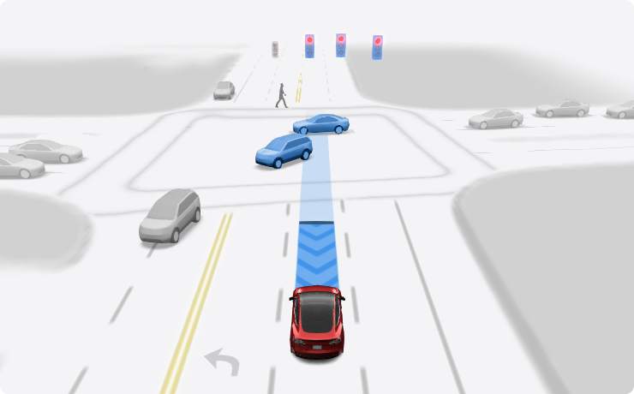
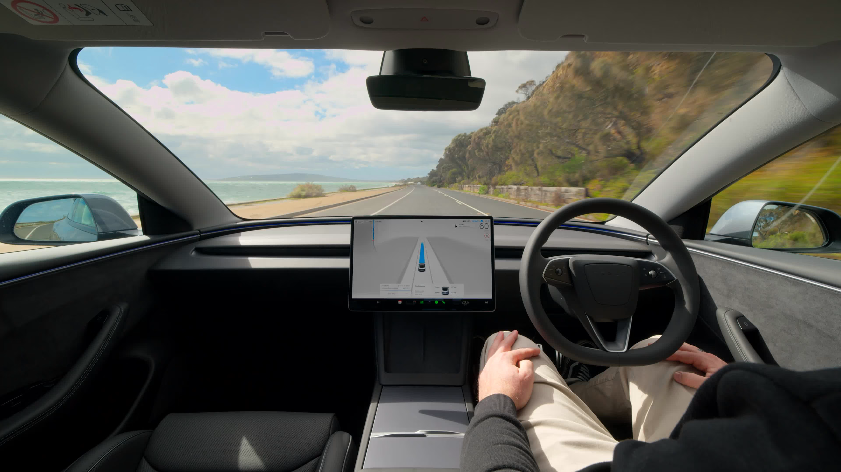
 |  | ゴール
 |  | 自律運転の完遂（安全・速度・快適性のトレードオフ）

 |  | ループ
 |  | 世界中の車両からの走行データを自己改善に活用。
 |  | Shadow Mode でエッジケースを自動収集し、次バージョンに反映

カスタマーサービス — アクション実行型（質問回答型ではない）

 | Sierra AI
 | https://sierra.ai


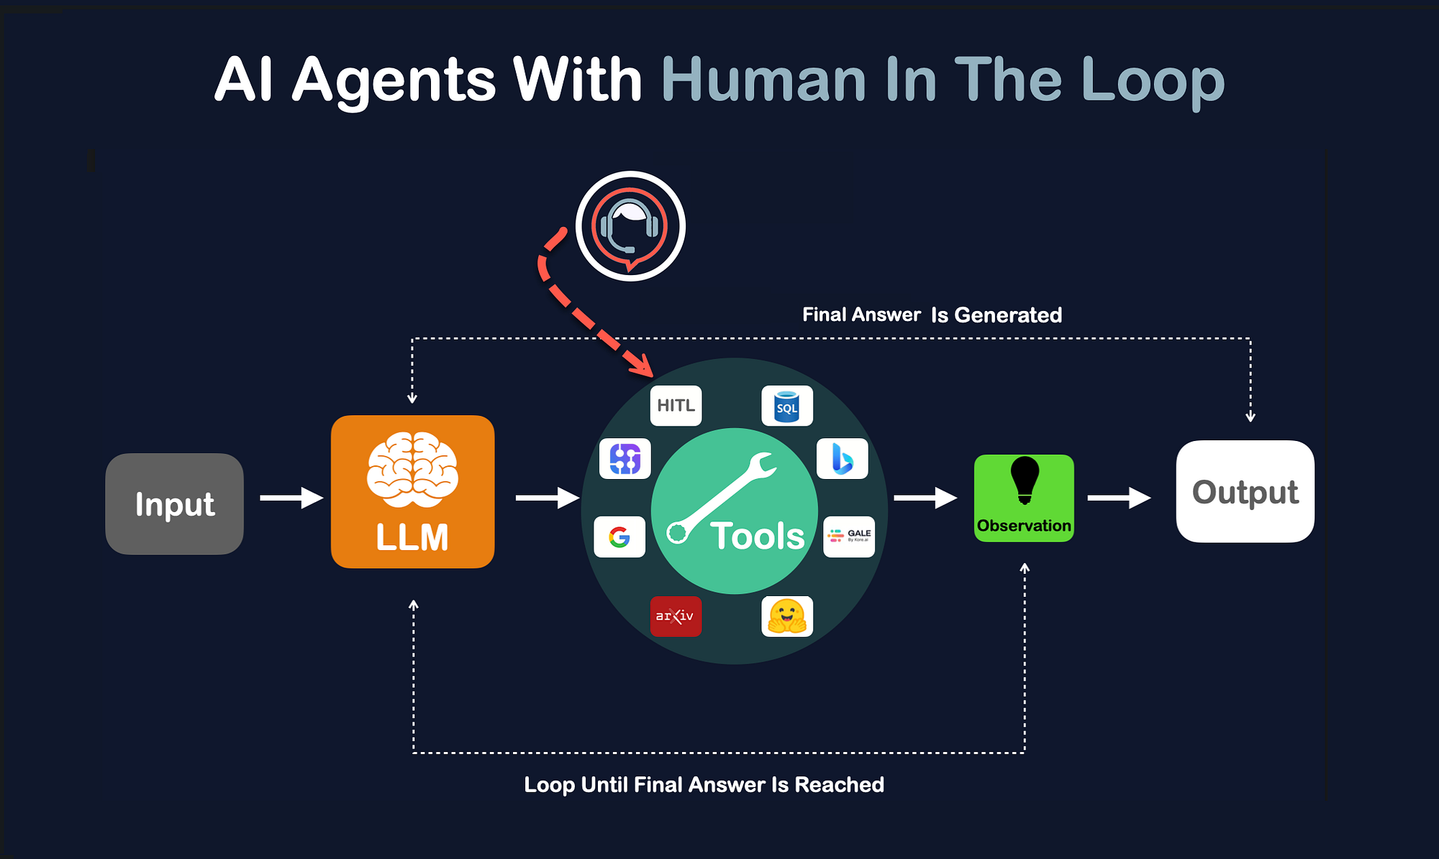
 |  | ゴール
 |  | 顧客の問題をその場で完全解決する（回答するのではなく、実際に払い戻し処理・予約変更・記録更新を実行）

 |  | ループ
 |  | 「Ghostwriter」が実際の会話ログを分析→改善案を生成→サンドボックスで検証→デプロイ提案。
 |  | エージェントがエージェントを改善する自己改善ループ

 | Salesforce Agentforce
 | https://www.salesforce.com/jp/agentforce

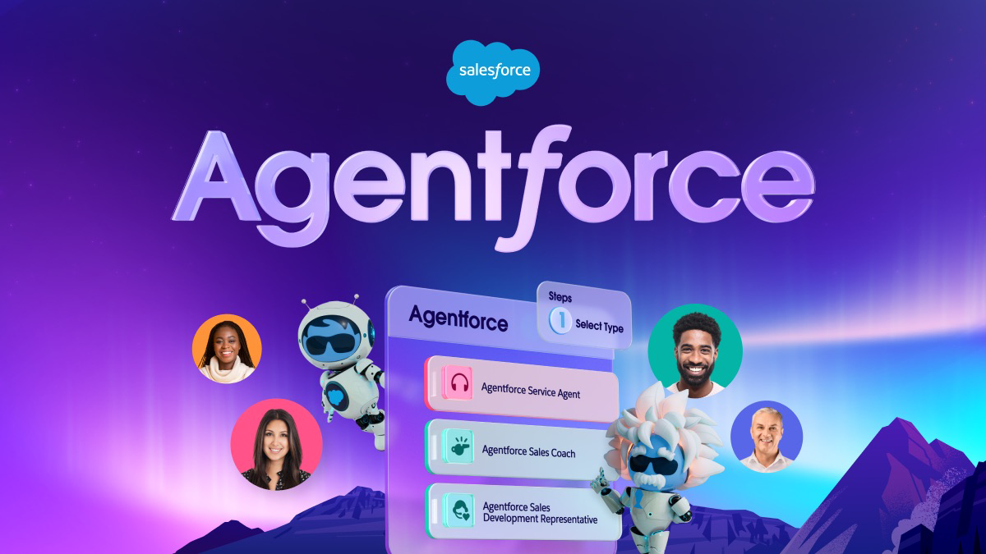
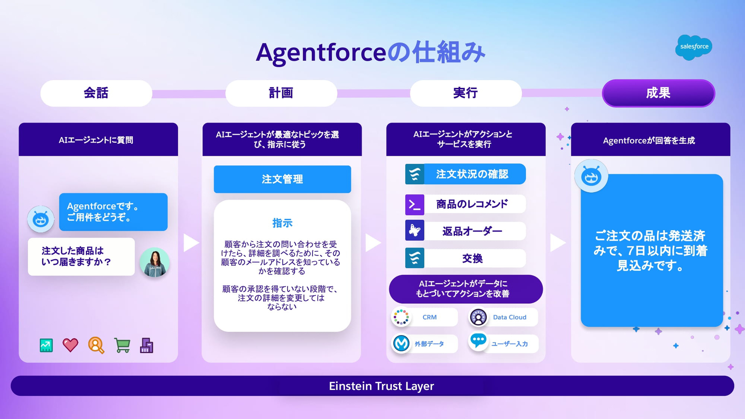
 |  | ゴール
 |  | 営業・サポート・マーケティングの業務ゴールを自律実行

 |  | ループ
 |  | CRM全体を横断してデータ取得→判断→アクション（メール送信・商談更新・エスカレーション）を自律実行。
 |  | Atlas Reasoning Engineが多ステップ計画を担う

科学研究・金融 — 長時間ループの例

 | AlphaGeometry 2
 | https://deepmind.google/blog/ai-solves-imo-problems-at-silver-medal-level

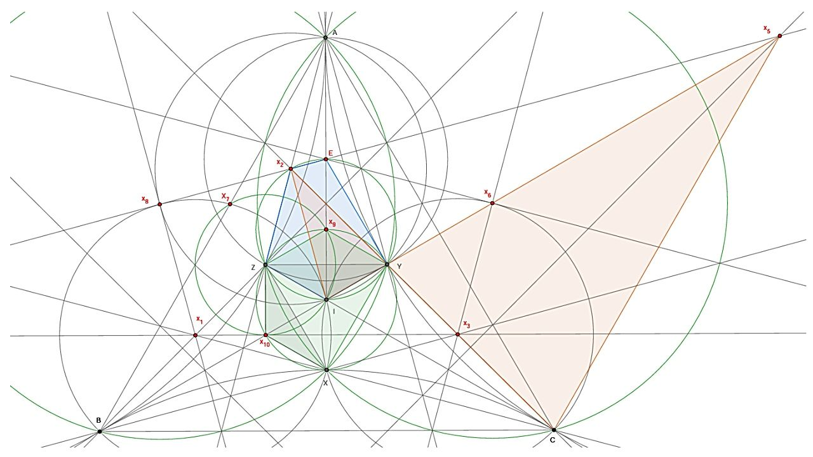
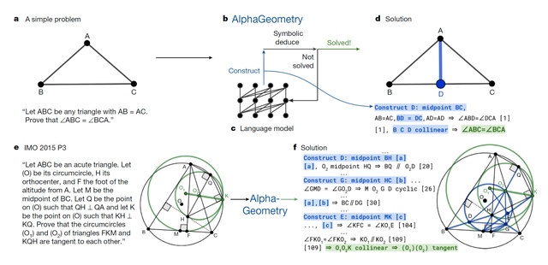
 |  | ゴール
 |  | 数学オリンピック問題を自律的に証明する

 |  | ループ
 |  | LLM（直感）+ 記号推論（論理）を交互に呼び出すループ。
 |  | 証明に失敗したら戦略を変えて再挑戦する自律ループが本質

 | Stripe Radar
 | https://stripe.com/jp/radar

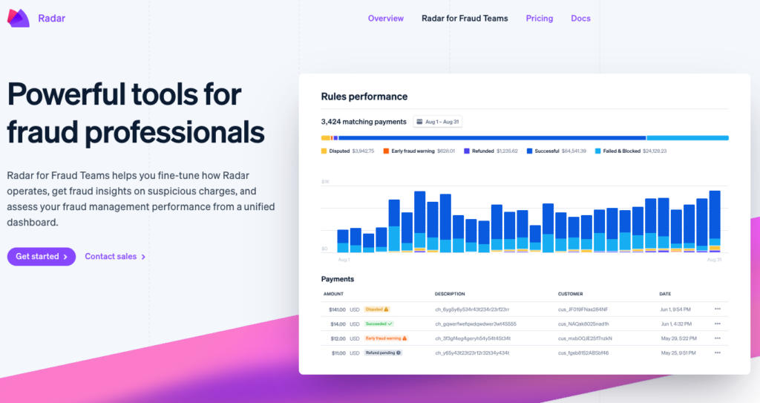

 |  | ゴール
 |  | 不正決済を最小化しつつ正規取引を通す（トレードオフ最適化）

 |  | ループ
 |  | ms 単位で数千シグナルを評価→承認/拒否/保留を自律判断。
 |  | 新しい不正パターンをリアルタイムで学習し閾値を更新

 | Figura / 1X Robotics
 | https://www.figure.ai
 | https://www.1x.tech



 |  | ゴール
 |  | 物理作業タスク（倉庫・工場）を自律完遂

 |  | ループ
 |  | Vision→Plan→物理行動→触覚フィードバック→修正 のループ。
 |  | 失敗から学習し把持動作を自己改善する最難関エージェント

なぜ Abridge、Hippocratic AI、Notable Health はエージェンティックでないか

 | 例えば医療分野でも、AI エージェントといわれるプロダクトはあるが、エージェンティックなプロダクトにはなっていない。

 | Abridge
 | https://www.abridge.com

 |  | 診察会話→要約テキスト生成。1回の変換で完結。ゴールに向けた自律ループなし。医師の確認なしに何かを「実行」しない

 | Hippocratic AI
 | https://hippocraticai.com

 |  | 患者との対話は巧みだが、「患者の健康アウトカムを改善する」ゴールに向けて自律的に計画・実行・自己改善するループがない

 | Notable Health
 | https://www.notablehealth.com

 |  | ワークフロー自動化に近い。人間が設計したif文をAIに置き換えたもの。状況に応じてゴール達成戦略を自ら変えない

真のエージェントに共通する3つの特徴

 | 各プロダクトを見ると、共通パターンが見えてくる。

 | ゴールがある
 | １つ目はゴールが「手順」ではなく「アウトカム」で定義されていること。
 | Devin は「このコードを書け」ではなく「この GitHub issue を解決せよ」というゴールを持つ。
 | Waymo は「ここで右折せよ」ではなく「乗客を安全に目的地に届けよ」。

 | 失敗から学ぶ
 | ２つ目は失敗が自律的な戦略変更を引き起こすこと。
 | Devin はテストが落ちたら別のアプローチを試みる。
 | AlphaGeometry 2 は証明に失敗したら戦略を切り替える。
 | 単なるオートメーションは失敗するとエラーで止まる。

 | 自己改善ループの主体がシステム自身
 | ３つ目は自己改善ループが「システム設計者」ではなく「システム自身」によって回されていること。
 | Sierra の「Ghostwriter」は実際の会話ログを分析して改善案を生成し、サンドボックスで検証してデプロイ提案まで自律的に行う。

介護AIへの示唆

 | この基準で見ると、介護 AI が真にエージェンティックになるための条件が明確になる。

 | 「山田さんの今日の安全を確保する」というアウトカムゴールを持ち、体位変換の途中で痛みの訴えがあったときに自律的に戦略を変え、
 | その判断のアウトカム（その後ゲストに何が起きたか）から自己改善する、このループが回ること。

 | Waymo が走行データから継続学習するのと同じ構造を、ケアのドメインで実現することが目標となる。

